상품제안서
휴대용 클립형 유모차 선풍기 | 상품코드: S37153

 |  |  |  |  |  |  | 02-713-8555 | www.synergygift.co.kr
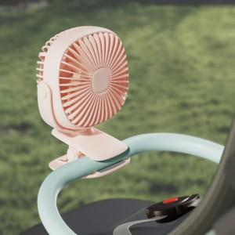

【상세/제작정보】

【인쇄/포장옵션】 | 레이저, 에폭시, 풀칼라 / 포장지포장

【공급단가】 | 수량 | 50~ | 100~ | 500~ | 1,000~ | 3,000~
*VAT별도 | 화이트 | 10,400원 | 9,840원 | 9,360원 | 9,120원 | 8,960원
 | 핑크 | 10,400원 | 9,840원 | 9,360원 | 9,120원 | 8,960원
 | 그린 | 10,400원 | 9,840원 | 9,360원 | 9,120원 | 8,960원

【상품 URL】 | https://www.synergygift.co.kr:443/src/goods_detail.php?gdno=37153

